상품제안서
송월 프리미엄 텀블러 세트 | 상품코드: S48282

 |  |  |  |  |  |  | 02-713-8555 | www.synergygift.co.kr
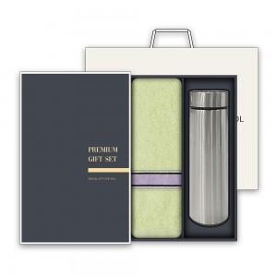

【상세/제작정보】 | <p><span style="font-size: 18.6667px;">※ 자수인쇄 2p, 글자 20자 기준(난이도, 크기, 글자수에 따라 비용 추가 변동 됩니다)</span>​​​​​​​​</p>

【인쇄/포장옵션】 | [수건] 실크, [수건] 자수, [텀블러] 레이저 / 포장지포장

【공급단가】 | 수량 | 50~ | 100~ | 300~ | 1,000~ | 3,000~
*VAT별도 | 단가 | 11,310원 | 11,040원 | 10,520원 | 10,170원 | 9,650원

【상품 URL】 | https://www.synergygift.co.kr:443/src/goods_detail.php?gdno=48282

